关系图
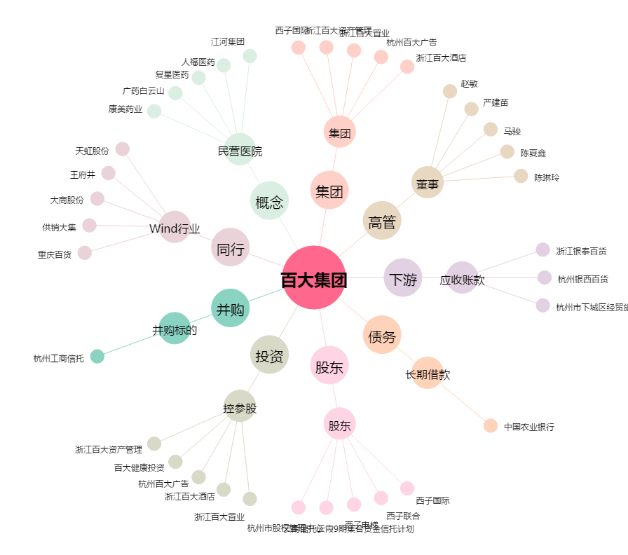
百大集团[600865.SH] - 关系概览图

